Text Functions
GİRDI | KIRP | Yazım Düzeni | Büyük Harf | Küçük Harf | Uzunluk | Metni Sütuna Dönüştür
Levent ÇALLI | Levent ÇALLI | Levent Çallı | LEVENT ÇALLI | levent çallı | 12 | Levent | ÇALLI
Mustafa YILMAZ | Mustafa YILMAZ | Mustafa Yılmaz | MUSTAFA YILMAZ | mustafa yılmaz | 18 | Mustafa | YILMAZ
Numan SEYMEN | Numan SEYMEN | Numan Seymen | NUMAN SEYMEN | numan seymen | 20 | Numan | SEYMEN
İhsan SELVİ | İhsan SELVİ | İhsan Selvi | İHSAN SELVİ | ihsan selvi | 12 | İhsan | SELVİ
YAŞAR RIZA | YAŞAR RIZA | Yaşar Rıza | YAŞAR RIZA | yaşar rıza | 16 | YAŞAR | RIZA
OYA ŞANLI | OYA ŞANLI | Oya Şanlı | OYA ŞANLI | oya şanlı | 10 | OYA | ŞANLI

Meryem | Ana | Eldiveni

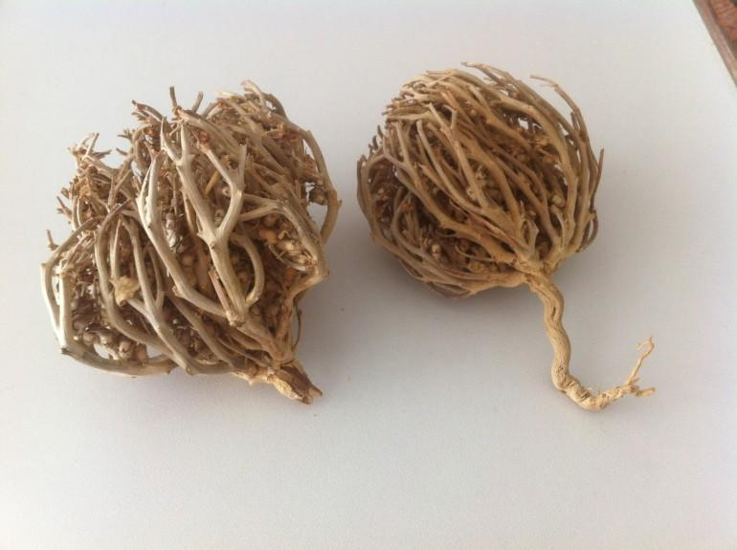
 | SOL | Mer
 | SAĞ | veni
 | PARÇAAL | erye
 | BİRLEŞTİR | MeryemAnaEldiveni

